Hoja1
Caso de uso: Gestionar estadisticas | Historia de usuario: HU1 Y HU7
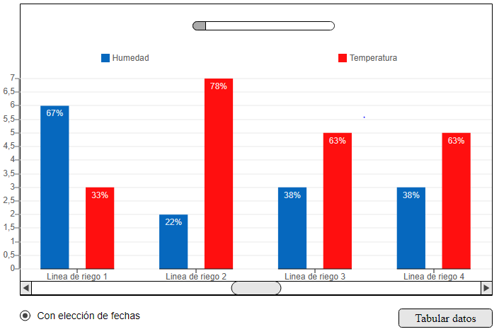 | Actor: jardinero y administrador | Depende de:
 | Descripción: Ver en tiempo real las estadisticas del sistema
 | Criterios de aceptación: El sistema muestra las estadisticas del sistema, dividida en 4 sectores que indicaran cada uno, una linea de sistema de riego, donde mostrara tanto el nivel de humedad en las plantas, como el nivel de temperatura en estas mismas, ademas, estos datos se dividiran por fechas, posiblemente por hora y todo esto, se guardara en la base de datos. -Los datos de humedad se deben mostrar en porcentaje y el de temperatura, en grados "°c" o "°k" -Tendra un boton de "tabular datos" que llevara al encargado a otra interfaz donde podra hacer esta funcion o proceso

Elaborado por: Yeison Soto Gallego | Responsable: Yeison Soto Gallego | Versión: 1.0

Caso de uso: Imprimir y crear informe de estadisticas | Historia de usuario: HU3 Y HU8
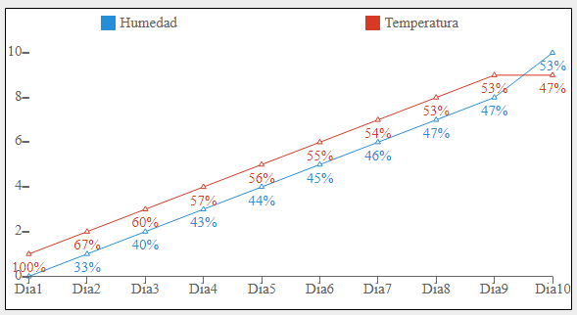  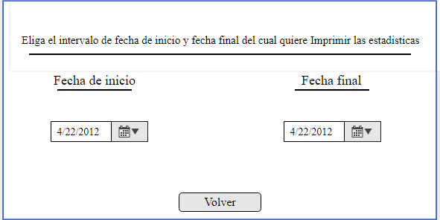 | Actor: jardinero y administrador | Depende de:
 | Descripción: Ver, analizar, imprimir y crear informe de estadisticas
 | Criterios de aceptación: Se debe de poder obtener el resultado completo de estas estadisticas, en unas tablas de Excel bien tabuladas, para que el encargado o el administrador, puedan descargarlas para guardar estos resultados, ademas, esto debe poder hacerse fácilmente despues de apretar un boton en la esquina inferior derecha, que diga: obtener resultados.

Elaborado por: Yeison Soto Gallego | Responsable: Yeison Soto Gallego | Versión: 1.0

Caso de uso: Gestionar jardineros |  | Historia de usuario: HU4
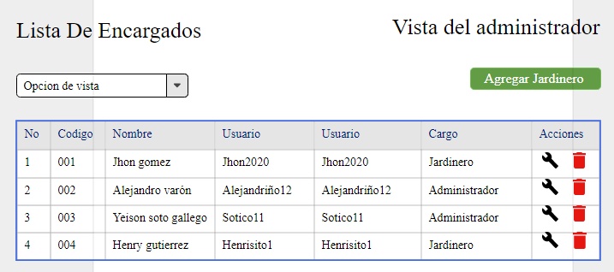 |  | Actor: Administrador | Depende de:
 |  | Descripción: Ver, modificar, eliminar y agregar jardineros

 |  | Criterio de aceptación: Dado que quiero tener control sobre los encargados que vayan a ejercer una labor en el vivero, cuando el encargado o jardinero decida ingresar al sistema del vivero por primera vez, cuando se registre, esos datos se validarán y le generará una solicitud de aceptación al administrador, entonces hasta que el administrador no acepte la petición del jardinero no podrá hacer uso del sistema sino que tendrá ina vista simplificada del sistema.

Elaborado por: Alejandriño Buitrago Varón |  | Responsable: Alejandriño Buitrago Varón |  | Version: 1.0

